Sheet1
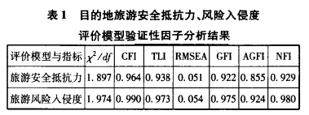
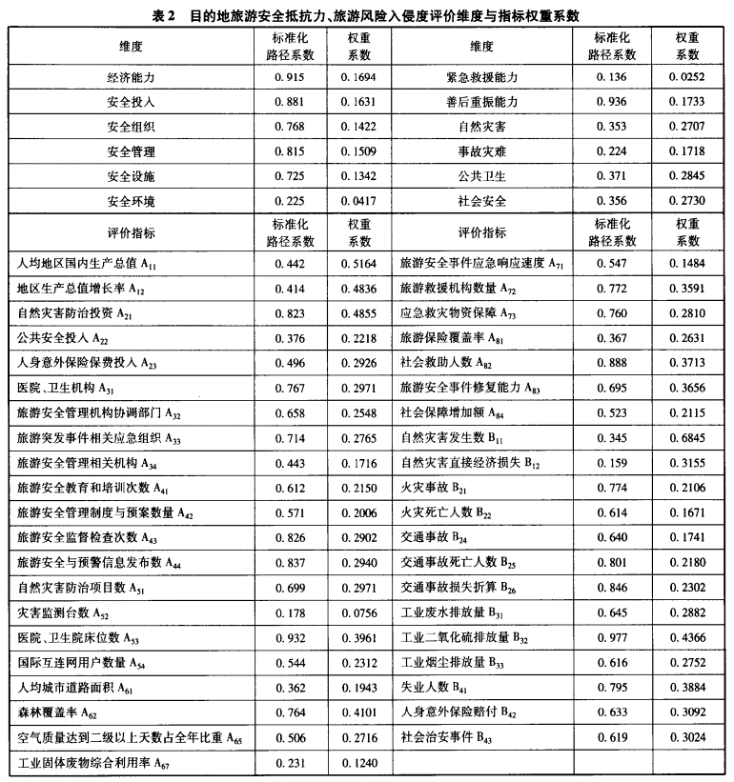
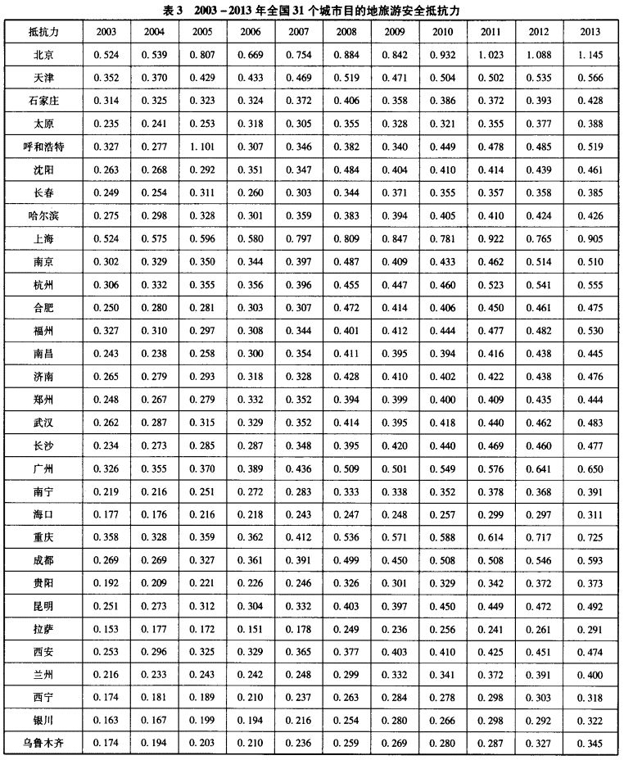
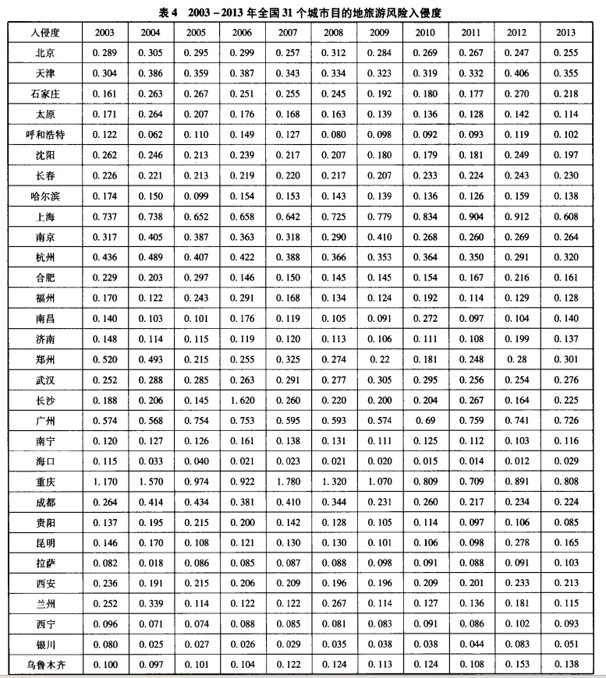
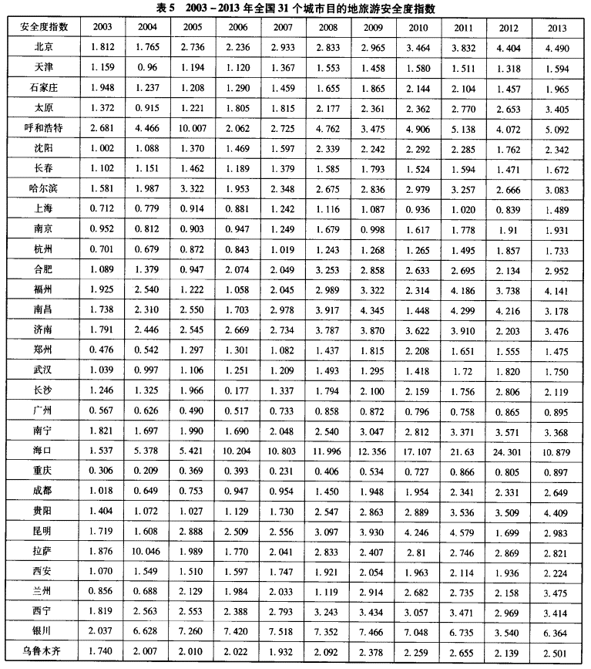
游客安全感是指在特定的时间和空间环境下，在不受外部环境影响的情况下，使游客免遭身心压力、伤害或财产损失的综合主观情感。
取数文献：中国软科学2016年第2期，目的地旅游安全度评价及时空格局-基于全国3 1个省会城市的统计数据

表1目的地旅游模型验证系数
表2目的地抵抗力和入侵度的各项评价维度和权重系数
表3安全抵抗力，为该地区各标准化评价及权重系数计算结果
表4风险入侵度，为该地区各标准化评价及权重系数计算结果
表5安全度=抵抗力/入侵度

